Фазы газораспределения
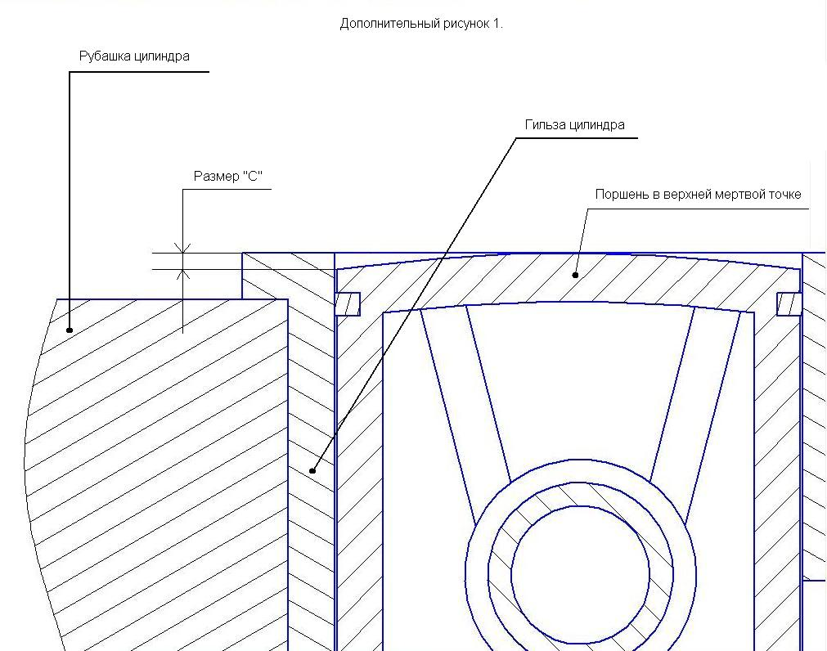
Данные, необходимые для расчета |  | Значение
Ход поршня (мм) |  | 57.60
Длина шатуна (по центрам) (мм) |  | 125.00
От верхней кромки гильзы до
верхней кромки окна выпуска (мм) |  | 38.00
От верхней кромки гильзы до
верхней кромки окна перепуска (мм) |  | 48.00
От верхней кромки гильзы до
нижней кромки окна впуска (мм) |  | 90.60
Размер "C" (мм) |  | 0.00
Длина юбки поршня
со стороны впуска (мм) |  | 72.00

Расчитанные данные |  | Значение
Фаза выпуска (градусов) |  | 156.0152
Высота окна выпуска (мм) |  | 19.60
Фаза перепуска (градусов) |  | 107.5366
Высота перепускного окна (мм) |  | 9.60
Фаза впуска (градусов) |  | 126.8568

Фаза впуска считается для поршневого газораспределения

Рабочяя часть программы
T(вып)= | 115.80
T(Пер)= | 105.80
P(Вп)= | 135.20

Аргумент arccos вып | -0.20778
Аргумент arccos пер | -0.59105
Аргумент arccos вп | 0.44732

arccos вып | 101.99238
arccos пер | 126.23172
arccos вп | 63.42841

Хорда и дуга
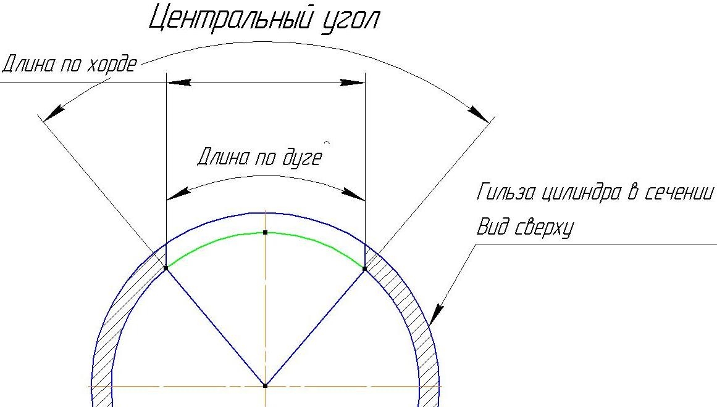
Диаметр гильзы цилиндра
внутренний (мм) |  | 62.00

Дано:
Длина по хорде |  |  | Длина по дуге | Центральный угол
(мм) |  |  | (мм) | (град)
40.00 |  |  | 43.48 | 80.36

Вычислено:
Длина по дуге |  |  | Длина по хорде | Длина по хорде
(мм) |  |  | (мм) | (мм)
43.48 |  |  | 40.00 | 40.00
Центральный угол |  |  | Центральный угол | Длина по дуге
(град) |  |  | (град) | (мм)
80.36 |  |  | 80.36 | 43.48

Измерив ширину окна в цилиндре по хорде можно получить ширину окна на развертке
 | /
Зная ширину окна на развертке можно получить ширину окна в цилиндре по хорде
 | /
Зная центральный угол можно получить ширину окна на развертке или по хорде в цилиндре

